Лист1
Название проекта: Функциональное и нефункциональное тестирование формы регистрации сайта https://account.habr.com/
Окружение тестирования: OS Windows 11 Pro 64 bit, Браузер Google Chrome Версия 140.0.7339.80/81, Браузер Microsoft Edge Версия 140.0.3485.66

ID | Заголовок | Предусловия | Серьезность | Шаги | Ожидаемый результат | Фактический результат | Вложения
 |  |  | Приоритет
1 | Регистрация проходит с Email на несуществующем домене | Открыта страница «Регистрация». Поля «Никнейм», «Пароль», «Пароль ещё раз» заполнены валидно, все чек-боксы отмечены | S3 P2 — Major / High. Обоснование: бизнес-логика: пользователь может потерять доступ к аккаунту (подтверждение уходит на несуществующий. адрес). | 1) Ввести Email: ddddddddd@mskfdi.ru (несуществующий домен) | Система отклоняет регистрацию. Под полем «Email» отображается сообщение об ошибке, например: «Домен почты не найден» или «Введите корректный адрес электронной почты». Пользователь остается на странице регистрации. | Система принимает форму. Происходит перенаправление на страницу «Подтверждение email». Письмо с кодом подтверждения отправляется на несуществующий адрес ddddddddd@mskfdi.ru. | 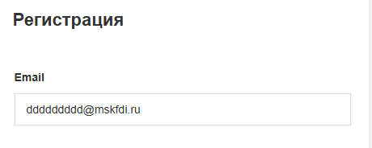 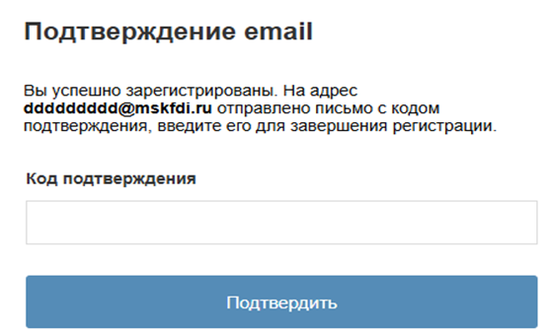
 |  |  |  | 2) Нажать кнопку «Регистрация»
2 | Регистрация проходит с паролем длиной ≥300 символов | Открыта страница «Регистрация». Поля «Никнейм» и «Email» заполнены валидно, все чек-боксы отмечены | S3 P2 — Major / High. Обоснование: нарушение валидации пароля, потенциально влияет на безопасность/целостность данных. | 1) В поле «Пароль» ввести строку длиной 300 символов (например: aaaaaaaaaa...). | Под полем «Пароль» отображается сообщение об ошибке, например: «Пароль не может превышать 128 символов» или «Пароль слишком длинный». Форма регистрации не отправляется, пользователь остается на странице. | Система принимает пароль длиной 300 символов. Происходит перенаправление на страницу «Подтверждение email». Регистрация считается успешной. | 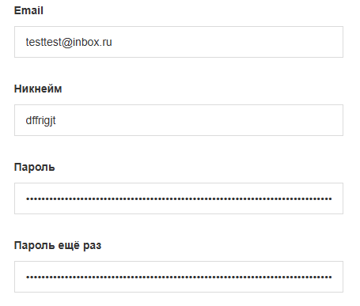 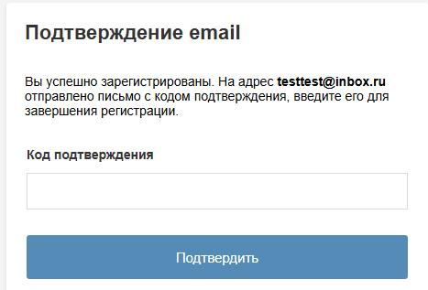
 |  |  |  | 2) В поле «Пароль ещё раз» ввести ту же строку.
 |  |  |  | 3) Нажать кнопку «Регистрация».
3 | Регистрация проходит с паролем, состоящим только из пробелов | Открыта страница «Регистрация». Поля «Никнейм» и «Email» заполнены валидно, все чек-боксы отмечены | S3 P2 — Major / High. Обоснование: слабая/нулевая надёжность пароля; риск безопасности аккаунта. | 1) В поле «Пароль» ввести строку, состоящую только из пробелов (например, 8 пробелов). | Под полем «Пароль» отображается сообщение об ошибке, например: «Пароль не может состоять только из пробелов». Форма регистрации не отправляется, пользователь остается на странице. | Система принимает пароль, состоящий только из пробелов. Происходит перенаправление на страницу «Подтверждение email». Регистрация считается успешной. | 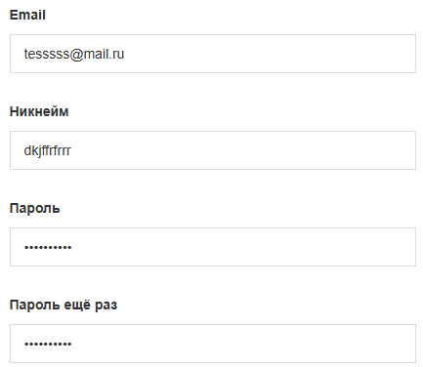 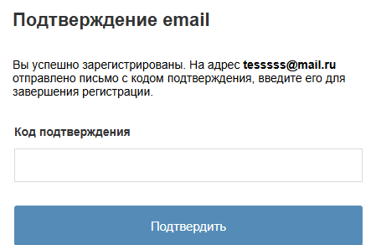
 |  |  |  | 2) В поле «Пароль ещё раз» ввести ту же строку.
 |  |  |  | 3) Нажать кнопку «Регистрация».
4 | Регистрация проходит с паролем из ≥50 одинаковых символов | Открыта страница «Регистрация». Поля «Никнейм» и «Email» заполнены валидно, все чек-боксы отмечены | S3 P3 — Major / Medium. Обоснование: слабый пароль (повторяющиеся символы) — угрожает безопасности. | 1) В поле «Пароль» ввести строку из 50 одинаковых символов (например: aaaaaaaaaaaaaaaaaaaaaaaaaaaaaaaaaaaaaaaaaaaaaaaaaa). | Под полем «Пароль» отображается сообщение об ошибке, например: «Пароль слишком простой» или «Пароль содержит повторяющиеся символы». Форма регистрации не отправляется, пользователь остается на странице. | Система принимает пароль, состоящий из 50 одинаковых символов. Происходит перенаправление на страницу «Подтверждение email». Регистрация считается успешной. | 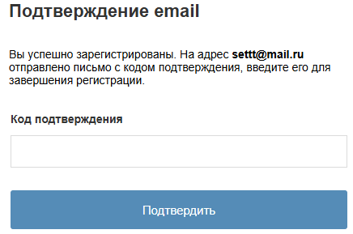 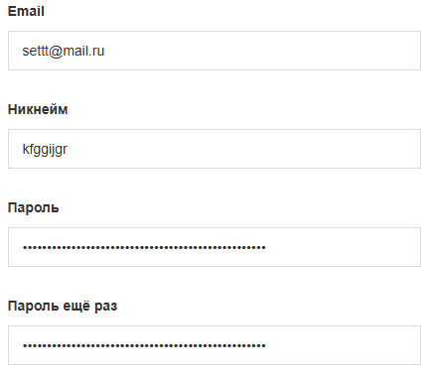
 |  |  |  | 2) В поле «Пароль ещё раз» ввести ту же строку.
 |  |  |  | 3) Нажать кнопку «Регистрация».

